상품제안서
베스트픽 여행용 접이식 핸드폰거치대 | 상품코드: S44638

 |  |  |  |  |  |  | 02-713-8555 | www.synergygift.co.kr
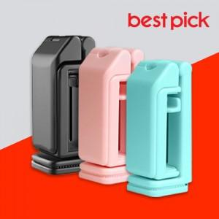

【상세/제작정보】

【인쇄/포장옵션】 | 실크, 레이저, 풀칼라 / 포장지포장

【공급단가】 | 수량 | 100~ | 300~ | 1,000~ | 3,000~ | 10,000~
*VAT별도 | 블랙 | 2,530원 | 2,390원 | 2,280원 | 2,220원 | 2,180원
 | 핑크 | 2,530원 | 2,390원 | 2,280원 | 2,220원 | 2,180원
 | 민트 | 2,530원 | 2,390원 | 2,280원 | 2,220원 | 2,180원

【상품 URL】 | https://www.synergygift.co.kr:443/src/goods_detail.php?gdno=44638

